BUG
UC: New: 59 | Re-open: 0 | Verify: 0 | Confirm: 0 | Accept: 0 | Resolve: 0 | Re- Verify: 0 | Pending: 0
ID | Ngày báo lỗi | Ngày hoàn thành | UC | Các bước thực hiện | BUG => Mong muốn | Minh chứng lỗi | Trạng thái | Ng Log | Ưu tiên | FE/ BE | Ghi chú
1 | 25/04/2026 |  | [ Văn bản dự thảo / Văn bản đến - dropdown Phòng ban] | 1. Từ menu trái click >> Văn bản >> Văn bản dự thảo/ Văn bản đến 2. từ trang văn bản dự thảo/ văn bản đến >> click chọn trường "phòng ban" | * HT: danh sách trường dropdown "phòng ban" không căn lề trái * Mong Muốn: danh sách trường dropdown "phòng ban" căn lề trái |  | New | Nhung | Low (Thấp)
3 | 25/04/2026 |  | [Văn bản dự thảo - Thêm mới] ô nhập Số không Hiển thị Placeholder | 1. màn Văn bản dự thảo >> click thêm mới 2. quan sát ô nhập số | * HT: không Hiển thị Placeholder * MM: Hiển thị Placeholder |  | New | Nhung | Low (Thấp)
4 | 25/04/2026 |  | [ Văn bản dự thảo - Thêm mới] Chọn giá trị cho dropdown "sổ văn bản" nhưng kh Xuất hiện kèm icon dấu x nhỏ ở góc phải trong ô input | 1. màn Văn bản dự thảo >> click thêm mới 2. Chọn giá trị cho trường "sổ văn bản" 3. Di chuột vào lề phải cuối ô nhập | * HT: kh Xuất hiện kèm icon dấu x nhỏ ở góc phải trong ô input * MM: Xuất hiện kèm icon dấu x nhỏ ở góc phải trong ô input |  | New | Nhung | Medium (TB)
5 | 25/04/2026 |  | [ Văn bản dự thảo- Thêm mới] chọn hạn xử lý < ngày kí và ngày ban hành hệ thống kh thông báo lỗi | 1. màn Văn bản dự thảo >> click thêm mới 2. nhập tất cả các trường YCBB 3. chọn ngày xử lý < ngày kí và ngày ban hành 4. click tạo mới | * HT: hệ thống vẫn tạo mới thành công * MM: hiển thị thông báo lỗi và kh cho phép tạo mới |  | New | Nhung | Medium (TB)
 | 25/04/2026 |  | [ Văn bản dự thảo - Xóa bộ lọc] Ô nhập tìm kiếm không reload về trạng thái ban đầu | 1. Từ màn Văn bản dự thảo >> Nhập giá trị tìm kiém có kết quả vào o nhập tìm kiếm 2. Chọn giá trị tìm kiếm có kết quả trong các dropdown 3. Click Tìm kiếm >> click icon reload 4. Quan sát thông tin | * HT: Tất cả các dropdown, datepicker đã reset nhưng ô input tìm kiếm không xóa giá trị đã nhập. - Danh sách văn bản được tải lại đầy đủ * MM: Nhấn Reload sẽ xóa toàn bộ giá trị đã nhập | https://screenrec.com/share/2Y4HQJKD36 | New | Nhung | Medium (TB)
8 | 25/04/2026 |  | [ Văn bản dự thảo -Thêm mới] | 1. màn Văn bản dự thảo >> click thêm mới 2. Nhập giá trị cho trường bất kì 3. Click hủy | * HT: hệ thống không hiển thị dialog xác nhận khi click nút Hủy trong lúc các trường nhập thông tin đã nhập giá trị. * MM: hiển thị dialog xác nhận | https://screenrec.com/share/WXicol9pCL | New | Nhung | Medium (TB)
9 | 25/04/2026 |  | [ Văn bản dự thảo -Xuất excel ] Click Xuất Excel khi chỉ chọn một số item trong 1 phân trang , hệ thống lại xuất toàn bộ danh sách. | 1. màn Văn bản dự thảo >> click chọn 1 số item trong 1 phân trang 2. click xuất excel 3. Mở file vừa xuất và quan sát | * HT: - HThong Xuất toàn bộ các Item có trong danh sách * MM: - Số lượng item: = Số lượng các item đã tick checkbox - Nội dung: Nội dung giống với nội dung các item đã chọn . Số thứ tự tăng dần từ 1 | https://screenrec.com/share/DOBXRiKEGx | New | Nhung | High (Cao)
10 | 25/04/2026 |  | [ Văn bản dự thảo -Xuất excel ] Click Xuất Excel khi chuyển tiếp trang 2 chọn checkbox , hệ thống chỉ tự động load các item đã tick ở trang 1. | 1. màn Văn bản dự thảo >> click chọn 1 số item ở trang 1 2. click chuyển tiếp trang sau 3. click chọn 1 số item ở trang 2 4. Click xuất excel 5. Mở file vừa xuất và quan sát | * HT: - HThong Xuất toàn bộ các Item có trong danh sách * MM: - Số lượng item: = Số lượng các item đã tick checkbox - Nội dung: Nội dung giống với nội dung các item đã chọn . Số thứ tự tăng dần từ 1 | https://screenrec.com/share/EdUxTBAa4p | New | Nhung | High (Cao)
11 | 25/04/2026 |  | [ Văn bản đến- Sửa thông tin ] | 1. màn Văn bản dự thảo >> chọn 1 văn bản ( trạng thái dự thảo hoặc từ chối) dưới danh sách >> click sửa 2. sửa giá trị trường bất kì 3. Click hủy | * HT: click nút Hủy trong lúc các trường thông tin đã thay đổi dữ liệu, hệ thống không hiển thị dialog xác nhận * MM: hiển thị dialog xác nhận |  | New | Nhung | Medium (TB)
24 | 04/05/2026 |  | [ sửa thông tin - văn bản dự thảo] Click hủy sửa thông tin khi đã nhập thay đổi dữ liệu hệ thống không hiển thị dialog xác nhận | 1. Chọn 1 bản ghi có trạng thái "dự thảo" hoặc " từ chối" 2. CLick sửa 3. sửa thông tin bất kì 4. click hủy | * HT: không hiển thị dialog xác nhận hủy * MM : hiển thị dialog xác nhận hủy |  | New | Nhung | Medium (TB)
28 | 04/05/2026 |  | [Thêm mới - Văn bản đến] trường "bản giấy" không hiển thị placehoder trong ô input | 1. từ menu trái >> chọn Văn bản >> click Văn bản đến 2. click button "thêm mới" 3. qs trường "bản giấy" | * HT: không hiển thị placehoder trong ô input * MM: hiển thị placehoder trong ô input | 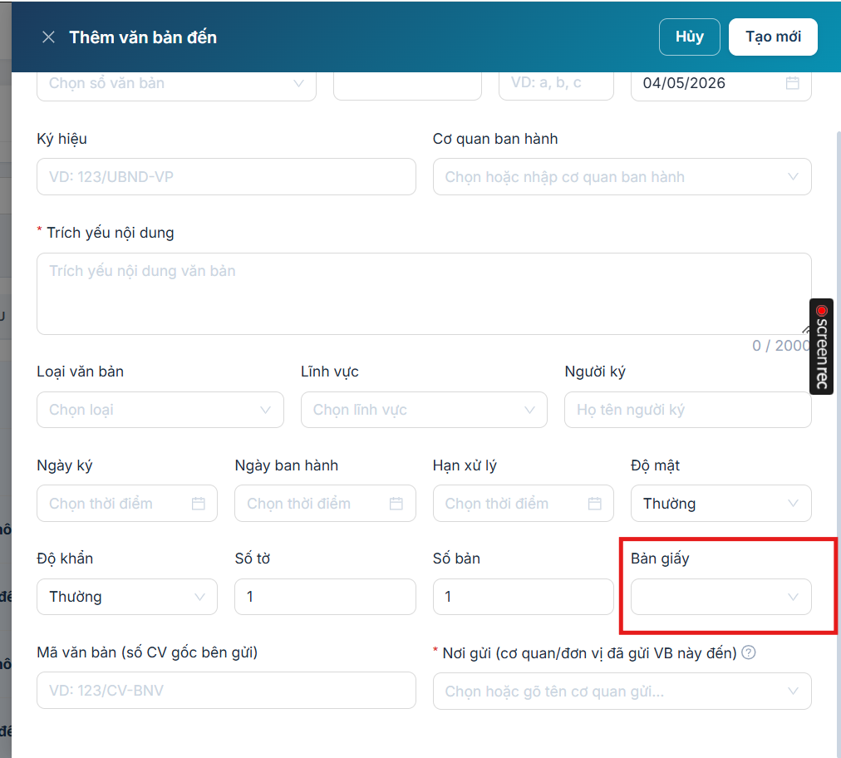 | New | Nhung | Medium (TB)
33 | 05/05/2026 |  | [ Văn bản đến - Xóa bộ lọc] Ô nhập tìm kiếm không reload về trạng thái rỗng | 1. Từ màn Văn bản đến >> Nhập giá trị tìm kiém có kết quả vào o nhập tìm kiếm 2. Chọn giá trị tìm kiếm có kết quả trong các dropdown 3. Click Tìm kiếm >> click icon reload 4. Quan sát thông tin | * HT: Tất cả các dropdown, datepicker đã reset nhưng ô input tìm kiếm không xóa giá trị đã nhập. - Danh sách văn bản được tải lại đầy đủ * MM: Nhấn Reload tất cả các trường sẽ xóa toàn bộ giá trị đã nhập | https://screenrec.com/share/yavVp5HLXz | New | Nhung | Medium (TB)
34 | 05/05/2026 |  | [ Văn bản đến -Thêm mới] | 1. màn Văn bản đến >> click thêm mới 2. Nhập giá trị cho trường bất kì 3. Click hủy | * HT: hệ thống không hiển thị dialog xác nhận khi click nút Hủy trong lúc các trường nhập thông tin đã nhập giá trị. * MM: hiển thị dialog xác nhận |  | New | Nhung | Medium (TB)
 | 05/05/2026 |  | [ Văn bản đến -Thêm mới] ô nhập "số đến" vẫn thao tác nhập được thông tin | 1. màn Văn bản đến >> click vào ô và nhập thông tin 2. quan sát | * HT: ô input vẫn nhập được * MM: ô input dislable và hiển thị số tiếp theo của sổ trong cùng đơn vị |  | New | Nhung | Medium (TB)
36 | 05/05/2026 |  | [ Văn bản đến -Xuất excel ] Click Xuất Excel khi chỉ chọn một số item trong 1 phân trang , hệ thống lại xuất toàn bộ danh sách. | 1. màn Văn bản đến >> click chọn 1 số item trong 1 phân trang 2. click xuất excel 3. Mở file vừa xuất và quan sát | * HT: - HThong Xuất toàn bộ các Item có trong danh sách * MM: - Số lượng item: = Số lượng các item đã tick checkbox - Nội dung: Nội dung giống với nội dung các item đã chọn . Số thứ tự tăng dần từ 1 |  | New | Nhung | High (Cao)
37 | 05/05/2026 |  | [ Văn bản đến -Xuất excel ] Click Xuất Excel khi chuyển tiếp trang 2 chọn checkbox , hệ thống chỉ tự động load các item đã tick ở trang 1. | 1. màn Văn bản dự thảo >> click chọn 1 số item ở trang 1 2. click chuyển tiếp trang sau 3. click chọn 1 số item ở trang 2 4. Click xuất excel 5. Mở file vừa xuất và quan sát | * HT: - HThong Xuất toàn bộ các Item có trong danh sách * MM: - Số lượng item: = Số lượng các item đã tick checkbox - Nội dung: Nội dung giống với nội dung các item đã chọn . Số thứ tự tăng dần từ 1 |  | New | Nhung | High (Cao)
40 | 05/05/2026 |  | [ Văn bản đến - sửa thông tin] trường "Nơi gửi (cơ quan/đơn vị đã gửi VB này đến)" và trường "số phụ" không hiển thị giá trị mặc dù có nhập dữ liệu khi thêm mới | 1. Từ màn văn bản đến >> chọn 1 văn với trạng thái chờ duyệt 2. Click sửa - cột thao tác ( 3 chấm) 3. quan sát thông tin trường "số phụ" và "nơi gửi" | * HT: trường "Nơi gửi (cơ quan/đơn vị đã gửi VB này đến)" và trường "số phụ" không hiển thị giá trị đã nhập * MM: - Hiển thị đầy đủ và khớp dữ liệu như khi thêm mới |  | New | Nhung | High (Cao)
41 | 05/05/2026 |  | [ văn bản đến - nhận bản giấy] hệ thống báo lỗi và kh Đánh dấu đã nhận bản giấy | 1. chọn 1 văn bản >> click xem chi tiết - cột thao tác ( dấu 3 chấm) 2. từ màn xem chi tiết >> click dấu 3 chấm góc trái trên cùng >> click nhận bản giấy 3. quan sát | * HT: hiển thị thông báo lỗi và không đánh dấu nhận bản giấy thành công *MM: Hiển thị thông báo thành công và đánh dấu đã nhận bản giấy | https://screenrec.com/share/7mSsV9pO5l | New | Nhung | Critical (Nghiêm trọng)
42 | 05/05/2026 |  | [ văn bản đến - Xem chi tiết] vùng "Phân công xử lý" không hiển thị trạng thái đã đọc khi cán bộ đã xem văn bản bằng cách nhấn xem chi tiết văn bản | 1. Chọn 1 văn bản trạng thái " đã duyệt" >> click xem chi tiết >> click gửi >> từ popup hiển thị click gửi cho 1 cán bộ 2. Đăng nhập vào tài khoản mà đã chọn gửi VB >> từ trang chủ click màn Văn bản đến >> tìm văn bản ban nãy đc gửi >> click xem chi tiết - 3 chấm cột thao tác 3. Đăng nhập lại vào tk gửi VB >> chọn văn bản ban nãy >> click xem chi tiết >> quan sát vùng "phân công xử lý" | *HT: Không đánh dấu tài khoản nhận là đã đọc * MM: đánh dấu tài khoản nhận là đã đọc ( VD: Đã đọc lúc 10:17 05/05) | https://screenrec.com/share/qCApSlEzR4 | New | Nhung | High (Cao)
43 | 05/05/2026 |  | [ Văn bản đến - thêm vào HSCV] | 1. màn Văn bản đến >> chọn 1 văn bản trạng thái đã duyệt >> click xem chi tiết 2. Chọn giá trị cho trường bất kì 3. Click hủy | * HT: hệ thống không hiển thị dialog xác nhận khi click nút Hủy trong lúc các trường nhập thông tin đã nhập giá trị. * MM: hiển thị dialog xác nhận |  | New | Nhung | Medium (TB)
 | 05/05/2026 |  | [ phân quyền- người dùng] để trống phân quyền thanh sidebar vẫn hiển thị các màn | 1. đăng nhập tài khoản không chọn nhóm quyền 2. quan sát thanh menu | * HT: để trống phân quyền thanh sidebar vẫn hiển thị các màn *MM: không hiển thị màn nào hoặc thông báo lỗi | https://screenrec.com/share/Ykz4Sdo2sK | New | Nhung | High (Cao)
46 | 06/05/2026 |  | [ phân công giải quyết - VB đến ] họn hạn giải quyết < ngày hiện tại hệ thống không thông báo lỗi dữ liệu vẫn được gửi thành công | 1. Từ menu chọn Văn bản - Văn bản đến 2. từ ds chọn 1 văn bản trạng thái đã duyệt >> click xem chi tiết >> click bút phê >> click phân công giải quyết 3. nhập giá trị vào ô input bút phê và chọn giá trị cho mục phân công giải quyết 4. chọn hạn giải quyết < ngày hiện tại 5. Click bút phê & phân công | * HT: không thông báo lỗi và dữ liệu vẫn được gửi * MM: Thông báo lỗi và dữ liệu kh được gửi |  | New | Nhung | High (Cao)
47 | 06/05/2026 |  | [ phân công giải quyết - VB đến ] - Dropdown người xly hiển thị tài khoản đang đăng nhập hoặc Khi chọn , hệ thống k báo lỗi và vẫn cho phép gửi | 1. Từ menu chọn Văn bản - Văn bản đến 2. từ ds chọn 1 văn bản trạng thái đã duyệt >> click xem chi tiết >> click bút phê >> click phân công giải quyết 3. nhập giá trị cho trường input "bút phê" 4. Trường "CB xử lý" chọn giá trị là tài khoản đang đăng nhập 5. click bút phê và phân công | * HT: vẫn hiển thị tên tài khoản đang đăng nhập và vẫn gửi thành công * MM: Dropdown người nhận không hiển thị tài khoản đang đăng nhập hoặc Khi chọn (nếu có), hệ thống báo lỗi và không cho phép gửi |  | New | Nhung | High (Cao)
49 | 06/05/2026 |  | [ Giao việc - Văn bản đến ] chọn hạn giải quyết < ngày hiện tại hệ thống không hiển thị thông báo lỗi | 1. Từ menu chọn Văn bản - Văn bản đến 2. từ ds chọn 1 văn bản trạng thái đã duyệt >> click xem chi tiết >> click giao việc 3. chọn CB trong dropdown "người phụ trách" 4. chọn hạn giải quyết < ngày hiện tại 5. Tạo mới | * HT: không hiển thị thông báo lỗi và dữ liệu vẫn gửi thành công * MM: Hiển thị thông báo lỗi và kh gửi dữ liệu thành công |  | New | Nhung | High (Cao)
50 | 06/05/2026 |  | [ Giao việc - Văn bản đến ] VB không hiển thị ở tài khoản CB đã chọn giao việc cho 1 hay nhiều CB | 1. Từ menu chọn Văn bản - Văn bản đến 2. từ ds chọn 1 văn bản trạng thái đã duyệt >> click xem chi tiết >> click giao việc 3. chọn CB trong dropdown "người phụ trách" 4. chọn hạn giải quyết hợp lệ 5. Tạo mới | * HT: Hiển thị thông báo thành công và không hiển thị ở tk CB đã chọn giao việc * MM: Hiên thị VB ở tài khoản CB đã chọn giao việc | https://screenrec.com/share/IUs5bKBhLq | New | Nhung | Critical (Nghiêm trọng)
51 | 06/05/2026 |  | [ Phân quyền] Văn bản vẫn hiển thị và thao tác được các chức năng khi Cán bộ không chọn " được xử lý văn bản " trong phân quyền chức vụ hoặc không phân quyền chức vụ cho tài khoản | 1. Chọn 1 tk có gán quyền chức vụ không click " được xử lý văn bản " và không click " Chức vụ lãnh đạo" hoặc không phân quyền chức vụ cho tài khoản 2. thực hiện tạo mới văn bản ở màn VB đến >> click xem chi tiết 3. Quan sát các chức năng | * HT: Văn bản vẫn hiển thị và thao tác được các chức năng khi Cán bộ không chọn " được xử lý văn bản " trong phân quyền chức vụ * MM: hệ thống ấn các chức năng mà quyền đang sở hữu | https://screenrec.com/share/90WfMTrtp3 | New | Nhung | Critical (Nghiêm trọng)
52 | 06/05/2026 |  | [ Khóa tài khoản - người dùng ] hệ thống ẩn hoàn toàn tài khoản đã khóa | 1. từ màn người dùng >> chọn1 tài khoản >> click khóa tài khoản - cột thao tác 2. thực hiện tìm kiếm tài khoản dưới danh sách | * HT: tài khoản bị ẩn khỏi ds * MM: tài khoản hiển thị ở danh sách với TT "khóa tài khoản" | https://screenrec.com/share/CqtvHR6Jew | New | Nhung | High (Cao)
53 | 06/05/2026 |  | [ lọc - người dùng ] hệ thống không trả đúng kqua = giá trị đã chọn lọc | 1. từ màn người dùng >> click dropdown lọc 2. chọn đã khóa/ hoạt động 3. quan sát thông tin dưới danh sách | * HT hiển thị tất cả các giá trị của các trạng thái * MM: Hiển thị đúng kết quả = giá trị lọc | https://screenrec.com/share/xEGBP1znTf | New | Nhung | High (Cao)
54 | 06/05/2026 |  | [ Văn bản đi- thêm vào HSCV] | 1. màn Văn bản đi >> chọn 1 văn bản trạng thái chờ duyệt >> click xem chi tiết 2. Chọn giá trị cho trường bất kì 3. Click hủy | * HT: hệ thống không hiển thị dialog xác nhận khi click nút Hủy trong lúc các trường nhập thông tin đã nhập giá trị. * MM: hiển thị dialog xác nhận |  | New | Nhung | Medium (TB)
55 | 06/05/2026 |  | [ Văn bản đi- Sửa thông tin ] | 1. màn Văn bản đi >> chọn 1 văn bản ( trạng thái chờ duyệt hoặc từ chối) dưới danh sách >> click sửa 2. sửa giá trị trường bất kì 3. Click hủy | * HT: click nút Hủy trong lúc các trường thông tin đã thay đổi dữ liệu, hệ thống không hiển thị dialog xác nhận * MM: hiển thị dialog xác nhận |  | New | Nhung | Medium (TB)
56 | 06/05/2026 |  | [ Văn bản đi - dropdown Phòng ban] | 1. Từ menu trái click >> Văn bản >> Văn bản đi 2. từ trang văn bản đi >> click chọn trường "phòng ban" | * HT: danh sách trường dropdown "phòng ban" không căn lề trái * Mong Muốn: danh sách trường dropdown "phòng ban" căn lề trái |  | New | yến | Low (Thấp)
57 | 06/05/2026 |  | [Văn bản đi- Thêm mới: ô nhập Số đi không Hiển thị Placeholder] | 1. màn Văn bản đi >> click thêm mới 2. quan sát ô nhập số đi | * HT: không Hiển thị Placeholder * MM: Hiển thị Placeholder |  | New | yến | Low (Thấp)
58 | 06/05/2026 |  | [ Văn bản đi - Thêm mới: Chọn giá trị cho dropdown "sổ văn bản" nhưng kh Xuất hiện kèm icon dấu x nhỏ ở góc phải trong ô input] | 1. màn Văn bản đi >> click thêm mới 2. Chọn giá trị cho trường "sổ văn bản" 3. Di chuột vào lề phải cuối ô nhập | * HT: kh Xuất hiện kèm icon dấu x nhỏ ở góc phải trong ô input * MM: Xuất hiện kèm icon dấu x nhỏ ở góc phải trong ô input |  | New | yến | Medium (TB)
59 | 06/05/2026 |  | [ Văn bản đi - Xóa bộ lọc] Ô nhập tìm kiếm không reload về trạng thái ban đầu | 1. Từ màn Văn bản đi >> Nhập giá trị tìm kiém có kết quả vào ô nhập tìm kiếm 2. Chọn giá trị tìm kiếm có kết quả trong các dropdown 3. Click Tìm kiếm >> click icon reload 4. Quan sát thông tin | * HT: Tất cả các dropdown, datepicker đã reset nhưng ô input tìm kiếm không xóa giá trị đã nhập. - Danh sách văn bản được tải lại đầy đủ * MM: Nhấn Reload sẽ xóa toàn bộ giá trị đã nhập |  | New | yến | Medium (TB)
60 | 06/05/2026 |  | [ Văn bản đi -Thêm mới] | 1. vào màn Văn bản đi >> click thêm mới 2. Nhập giá trị cho trường bất kì 3. Click hủy | * HT: hệ thống không hiển thị dialog xác nhận khi click nút Hủy trong lúc các trường nhập thông tin đã nhập giá trị. * MM: hiển thị dialog xác nhận |  | New | yến | Medium (TB)
61 | 06/05/2026 |  | [ Văn bản đi -Xuất excel ] Click Xuất Excel khi chỉ chọn một số item trong 1 phân trang , hệ thống lại xuất toàn bộ danh sách. | 1. Vào màn Văn bản đi >> click chọn 1 số item trong 1 phân trang 2. click xuất excel 3. Mở file vừa xuất và quan sát | * HT: Hệ Thống Xuất toàn bộ các Item có trong danh sách * MM: - Số lượng item: = Số lượng các item đã tick checkbox - Nội dung: Nội dung giống với nội dung các item đã chọn . Số thứ tự tăng dần từ 1 |  | New | yến | Medium (TB)
62 | 06/05/2026 |  | [ Văn bản đi- Sửa thông tin ] | 1. Ở màn Văn bản đi >> chọn 1 văn bản ( trạng thái chờ duyệt) dưới danh sách >> click sửa 2. sửa giá trị trường bất kì 3. Click hủy | * HT: click nút Hủy trong lúc các trường thông tin đã thay đổi dữ liệu, hệ thống không hiển thị dialog xác nhận * MM: hiển thị dialog xác nhận |  | New | Nhung | Medium (TB)
63 | 06/05/2026 |  | [ Giao việc - Văn bản đi] Hạn hoàn thành < ngày bắt đầu hệ thống không hiển thị thông báo lỗi | 1. Từ menu chọn Văn bản - Văn bản đi 2. từ ds chọn 1 văn bản trạng thái đã duyệt >> click xem chi tiết >> click giao việc 3. chọn Hạn hoàn thành < ngày bắt đầu 4. Tạo mới | * HT: không hiển thị thông báo lỗi và dữ liệu vẫn gửi thành công * MM: Hiển thị thông báo lỗi và kh gửi dữ liệu thành công |  | New | Nhung | High (Cao)

